Hoja1
2023-08-25 14:36:24

LA PAZ 28 - HAEDO 4460-2005
BUENOS AIRES luquearti@gmail.com
"CORREDERA"
"PARA"
“CAJON”
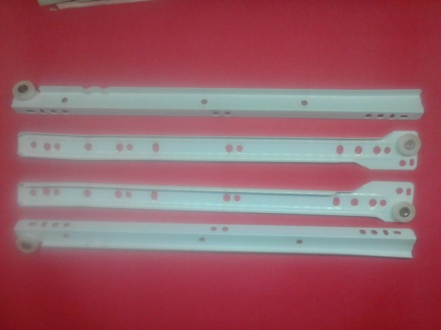
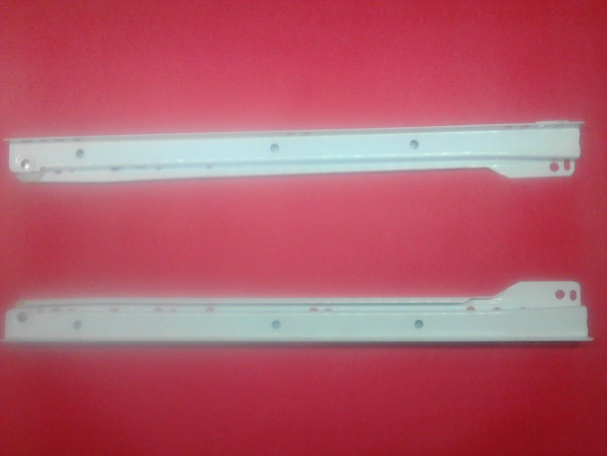

COD. | DESCRIPCION | PRECIO
C-073 | CORREDERAS PARA CAJON 250 | 553.02
C-074 | CORREDERAS PARA CAJON 300 | 616.63
C-075 | CORREDERAS PARA CAJON 350 | 694.96
C-076 | CORREDERAS PARA CAJON 400 | 760.93
C-077 | CORREDERAS PARA CAJON 450 | 836.31
C-078 | CORREDERAS PARA CAJON 500 | 912.87

Envase x juego

